Maquettes
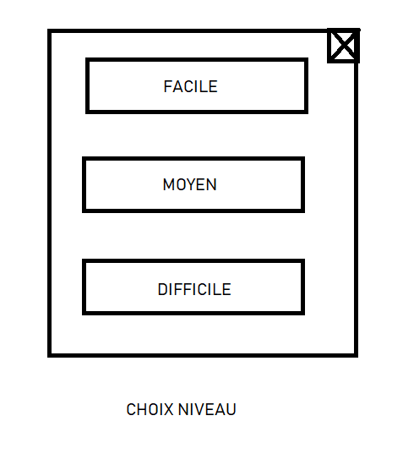
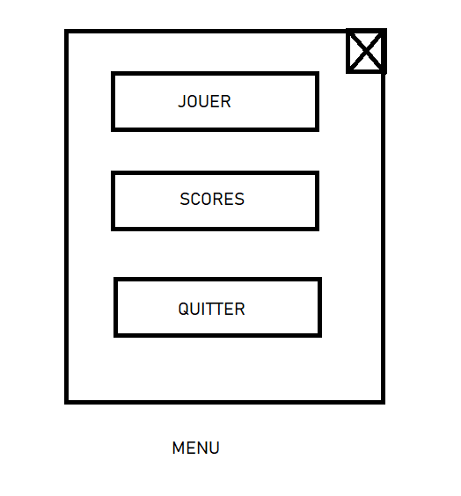
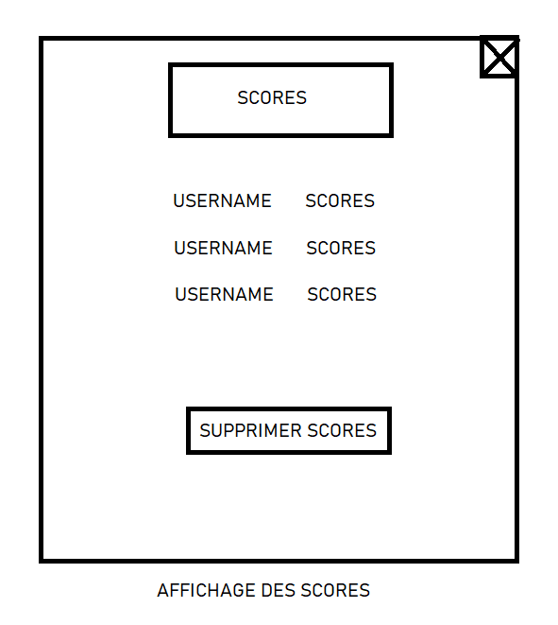
Maquette graphique représentant les pages-écrans du logiciel prévu. Cela permet d'identifier des ensembles fonctionnels de widget, offert à l'utilisateur. Regroupement conceptuel, plutôt qu'agencement esthétique, pour l'instant.

